Chi tiết địa chất
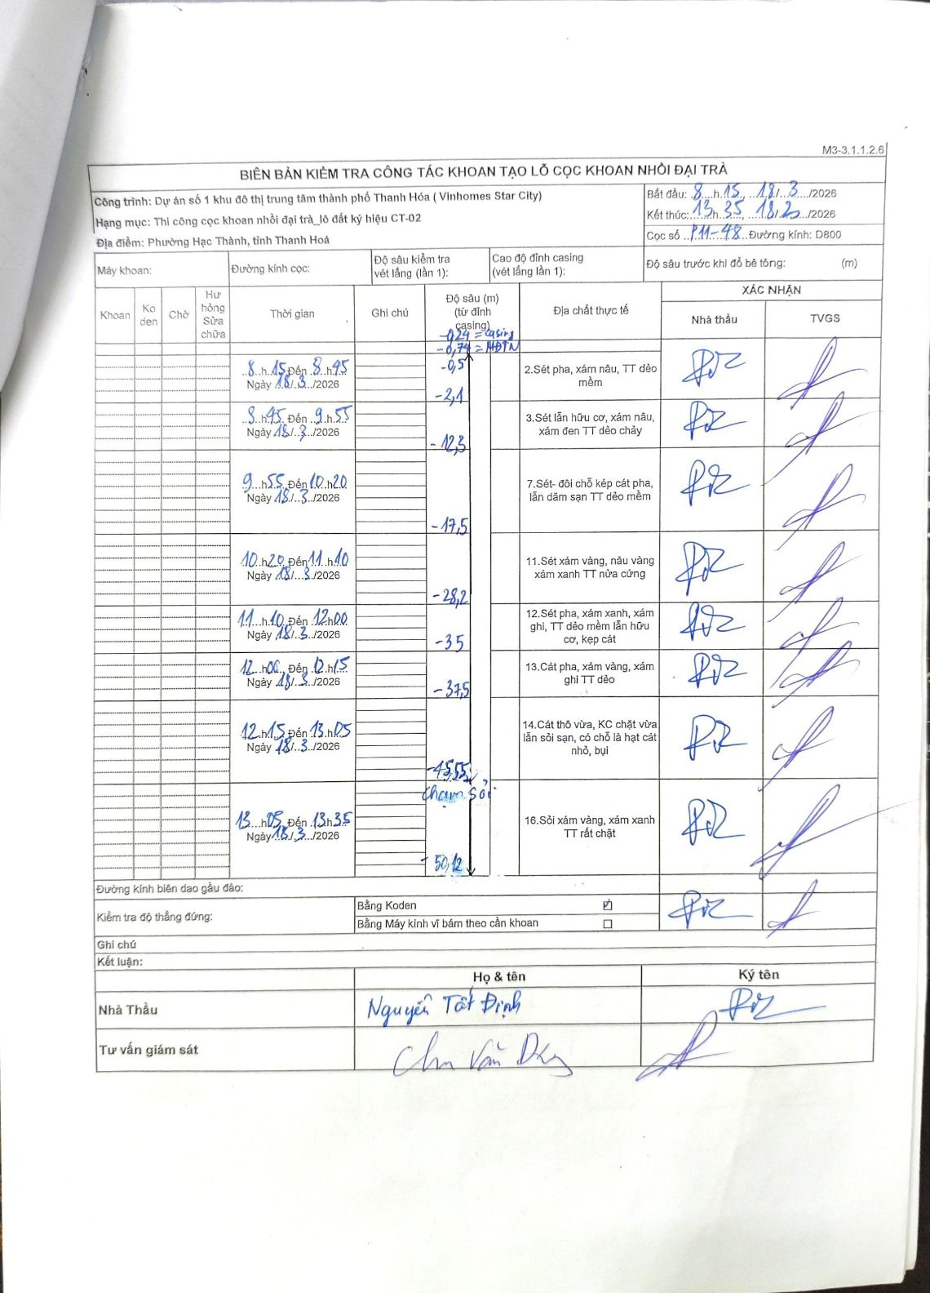
Dự án | Dự án số 1 khu đô thị trung tâm thành phố Thanh Hóa (Vinhomes Star City)
Hạng mục | Thi công cọc khoan nhồi đại trà_lô đất ký hiệu CT-02
Tên bộ phận | Phường Hạc Thành, tỉnh Thanh Hoá
Số hiệu cọc | P11-48
Biên bản số | M3-3.1.1.2.6
Đường kính | D800
Bắt đầu thi công | 08:15 18/03/2026
Kết thúc thi công | 13:35 18/03/2026

Địa chất TT | Đường kính | Mô tả lớp thiết kế | Từ (h) | Đến (h) | Cao độ từ | Cao độ đến | T.Gian (h) | Dài (m) | V (m/h) | Ghi chú
2 | D800 | Sét pha, xám nâu, TT dẻo mềm | 08:15 18/03/2026 | 08:45 18/03/2026 | -0.5 | -2.1 | 0.5 | 1.6 | 3.2
3 | D800 | Sét lẫn hữu cơ, xám nâu, xám đen TT dẻo chảy | 08:45 18/03/2026 | 09:55 18/03/2026 | -2.1 | -12.3 | 1.17 | 10.2 | 8.74
7 | D800 | Sét- đôi chỗ kẹp cát pha, lẫn dăm sạn TT dẻo mềm | 09:55 18/03/2026 | 10:20 18/03/2026 | -12.3 | -17.5 | 0.42 | 5.2 | 12.48
11 | D800 | Sét xám vàng, nâu vàng xám xanh TT nửa cứng | 10:20 18/03/2026 | 11:10 18/03/2026 | -17.5 | -28.2 | 0.83 | 10.7 | 12.84
12 | D800 | Sét pha, xám xanh, xám ghi, TT dẻo mềm lẫn hữu cơ, kẹp cát | 11:10 18/03/2026 | 12:00 18/03/2026 | -28.2 | -35 | 0.83 | 6.8 | 8.16
13 | D800 | Cát pha, xám vàng, xám ghi TT dẻo | 12:00 18/03/2026 | 12:15 18/03/2026 | -35 | -37.5 | 0.25 | 2.5 | 10
14 | D800 | Cát thô vừa, KC chặt vừa lẫn sỏi sạn, có chỗ là hạt cát nhỏ, bụi | 12:15 18/03/2026 | 13:05 18/03/2026 | -37.5 | -45.55 | 0.83 | 8.05 | 9.66 | Ghi chú tại -45.55: chạm sỏi
16 | D800 | Sỏi xám vàng, xám xanh TT rất chặt | 13:05 18/03/2026 | 13:35 18/03/2026 | -45.55 | -50.12 | 0.5 | 4.57 | 9.14

ẢNH BIÊN BẢN GỐC

